EXERCÍCIO 1
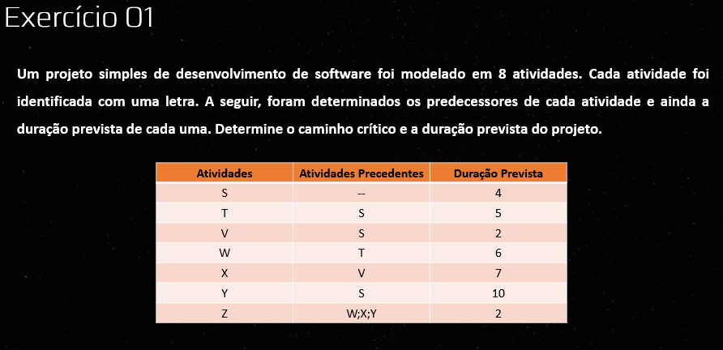

 |  |  |  |  |  |  | 4 | 5 | 9 | 9 | 6 | 15 |  | Duração do Projeto
 |  |  |  |  |  |  | T |  |  | W
 |  |  |  |  |  |  | 4 | 0 | 9 | 9 | 0 | 15

 |  |  |  | 0 | 4 | 4 | 4 | 2 | 6 | 6 | 7 | 13 | 15 | 2 | 17
 |  |  | Inicio | S |  |  | V |  |  | X |  |  | Z |  |  | Fim
PDI | Dur | PDT |  | 0 | 0 | 4 | 6 | 2 | 8 | 8 | 2 | 15 | 15 | 0 | 17
id
UDI | FL | UDT |  |  |  |  | 4 | 10 | 14
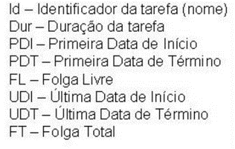
 |  |  |  |  |  |  | Y
 |  |  |  |  |  |  | 5 | 1 | 15
 |  |  |  |  |  |  |  |  |  |  |  | Caminhos Critico
 |  |  |  |  |  |  |  |  |  |  |  | S > T > W > Z

EXERCÍCIO 02
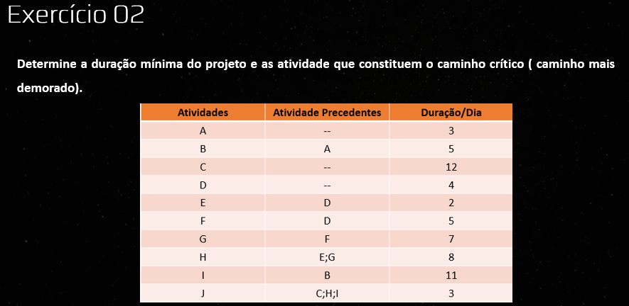

 | 0 | 3 | 3 | 3 | 5 | 8 | 8 | 11 | 19 |  |  |  |  | Duração do Projeto
 | A |  |  | B |  |  | I
 | 5 | 5 | 8 | 8 | 5 | 13 | 13 | 5 | 24

 | 0 | 12 | 12 |  |  |  |  |  |  |  |  |  | 24 | 3 | 27
Inicio | C |  |  |  |  |  |  |  |  |  |  |  | J |  |  | Fim
 | 12 | 12 | 24 |  |  |  |  |  |  |  |  |  | 24 | 0 | 27

 |  |  |  | 4 | 2 | 6
 |  |  |  | E
 | 0 | 4 | 4 | 14 | 10 | 16 |  |  |  | 16 | 8 | 24
 | D |  |  |  |  |  |  |  |  | H
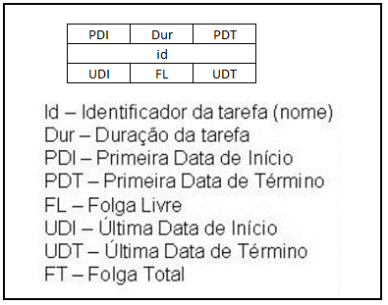
 | 0 | 0 | 4 | 4 | 5 | 9 | 9 | 7 | 16 | 16 | 0 | 24
 |  |  |  | F |  |  | G
 |  |  |  | 4 | 0 | 9 | 9 | 0 | 16
 |  |  |  |  |  |  |  |  |  | Caminhos Critico
 |  |  |  |  |  |  |  |  |  | D > F > G > H > J

EXERCÍCIO 3
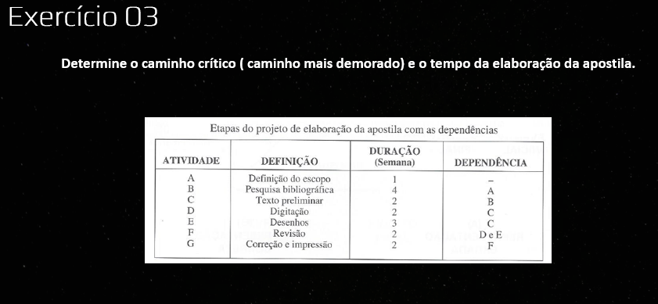

 |  |  |  |  |  |  |  |  |  | 7 | 2 | 9
 |  |  |  |  |  |  |  |  |  | Digitação
 | 0 | 1 | 1 | 1 | 4 | 5 | 5 | 2 | 7 | 10 | 3 | 12 | 10 | 2 | 12 | 12 | 2 | 14
Inicio | Definição de Escopo |  |  | Pesquisa Bibliográfica |  |  | Texto Preliminar |  |  |  |  |  | Revisão |  |  | Correção e Impressão |  |  | Fim
 | 2 | 2 | 3 | 3 | 2 | 7 | 7 | 2 | 9 | 7 | 3 | 10 | 10 | 0 | 12 | 12 | 0 | 14
 |  |  |  |  |  |  |  |  |  | Desenhos
 |  |  |  |  |  |  |  |  |  | 9 | 2 | 12

EXERCÍCIO 4
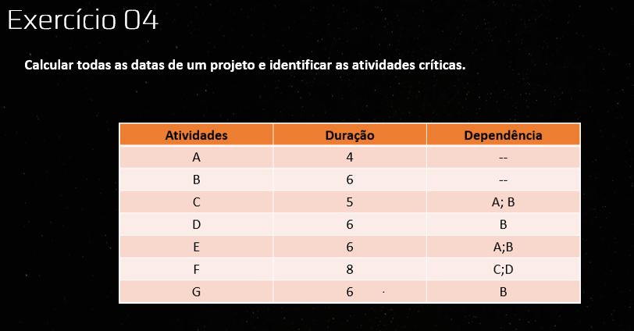

 |  |  |  |  | 0
 |  | 0 | C |  |  |  |  | 0
A |  |  | 0 | 0 |  | E
0 | 0 |  |  |  |  | 0 | 0
 |  |  |  |  | 0
 |  |  | E
 |  | 0 | 0 | 0
B
0 | 0 |  |  |  | 0
 |  |  | G
 |  |  | 0 | 0

 |  |  |  |  | 0
 |  |  | D
 |  |  | 0 | 0

EXERCÍCIO 5
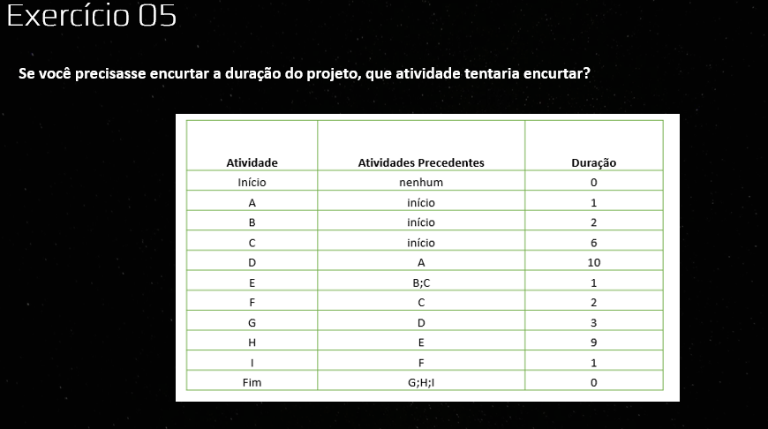

EXERCÍCIO 6
